算例 - 大梁

1-1 大梁搭接長度

 | 地梁（乙級搭接） |  |  |  |  |  |  |  |  |  | 設計規範：結構混凝土設計規範及解說，內政部，100年7月。
 | 梁寬 | 梁深 | 主筋直徑 | 箍筋直徑 | 保護層 | 混凝土 fc' | 主筋 Fy | 箍筋 Fy | 主筋 根數 | 箍筋 間距
 | cm | cm | mm | mm | cm | kgf/cm² | kgf/cm² | kgf/cm² | 支數 | cm
 | 40 | 70 | D22 | D13 | 4 | 280 | 4200 | 4200 | 7 | 10
 |  |  | 2.2 | 1.3
1
 |  |  |  |  |  |  |  |  |  |  | 淨間距= | 1.06 | db

 |  |  |  |  |  |  |  |  |  |  | Cb = 下列兩項之較小者 = | 2.3 | cm
 |  |  |  |  |  |  |  |  |  |  | 鋼筋或鋼線中心至最近混凝土表面之距離 = 箍筋直徑+保護層+鋼筋直徑/2 = | 6.4 | cm
 |  |  |  |  |  |  |  |  |  |  | 待伸展鋼筋或鋼線之中心間距之半 = {(梁寬-主筋直徑*主筋根數-箍筋直徑*2-保護層*2) / (主筋根數-1) + 主筋直徑}/2 = | 2.3 | cm

 |  |  |  |  |  |  |  |  |  |  | Cc = | 5.30 | cm
 |  |  |  |  |  |  |  |  |  |  | Cs = | 1.17 | cm
 |  |  |  |  |  |  |  |  |  |  |  | 屬水平式劈裂

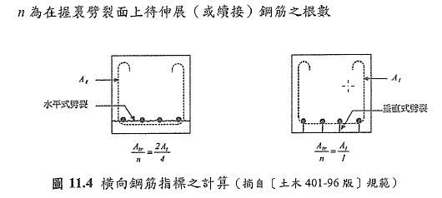
2
 |  |  |  |  |  |  |  |  |  |  | 水平劈裂
 |  |  |  |  |  |  |  |  |  |  | 水平劈裂 Atr = 2*PI*箍筋直徑2/4 = | 2.7 | cm2
 |  |  |  |  |  |  |  |  |  |  | 水平劈裂 Atr * 箍筋Fy/105/箍筋間距/主筋根數 = 水平劈裂 Ktr = | 1.5 | cm

 |  |  |  |  |  |  |  |  |  |  | 垂直劈裂
 |  |  |  |  |  |  |  |  |  |  | 垂直劈裂 Atr = PI*箍筋直徑2/4 = | 1.3 | cm2
 |  |  |  |  |  |  |  |  |  |  | 垂直劈裂 Atr * 箍筋Fy/105/箍筋間距 = 垂直劈裂 Ktr = | 5.3 | cm

 |  |  |  |  |  |  |  |  |  |  | 水平式劈裂 Ktr = | 1.5 | cm

 |  |  |  |  |  |  |  |  |  |  | 主筋直徑 / (Cb+Ktr)>=0.4 = | 0.58

3

 |  |  |  |  |  |  |  |  |  |  | ldb = 0.28 * fy / (混凝土 fc')(1/2) * db = | 154.6 | cm

 |  |  |  |  |  |  |  |  |  |  | 頂層修正因數 = ψt * ψe * ψs * λ / (( Cb + Ktr) / 主筋直徑) = | 0.76
 |  |  |  |  |  |  |  |  |  |  | 一般修正因數 = ψt * ψe * ψs * λ / (( Cb + Ktr) / 主筋直徑) = | 0.58

 |  |  |  |  |  |  |  |  |  |  | 頂層修正因數 * ldb = 頂層伸展長度ld = | 116.9 | cm
 |  |  |  |  |  |  |  |  |  |  | 一般修正因數 * ldb = 一般伸展長度ld = | 89.9 | cm

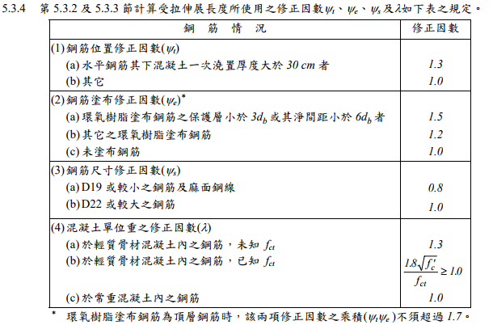
 |  |  |  |  |  |  |  |  |  |  | 備註：

 |  |  |  |  |  |  |  |  |  |  | (1) ψt = 1.3（頂層）, 1.0（一般）
 |  |  |  |  |  |  |  |  |  |  | 頂層 = | 1.3
 |  |  |  |  |  |  |  |  |  |  | 一般 = | 1.0

 |  |  |  |  |  |  |  |  |  |  | (2)未塗布鋼筋 ==> ψe = 1.0 | 1.0

 |  |  |  |  |  |  |  |  |  |  | (3) D19或較小之鋼筋及麻面鋼線 ==> ψs = 0.8 | 1.0

 |  |  |  |  |  |  |  |  |  |  | (4)於常重混凝土內之鋼筋 ==> λ = 1.0 | 1.0

4

 |  |  |  |  |  |  |  |  |  |  | 無條件進位(1.3 * 頂層伸展長度) = 頂層乙級搭接長度 = | 152 | cm
 |  |  |  |  |  |  |  |  |  |  | 無條件進位(1.3 * 一般伸展長度) = 一般乙級搭接長度 = | 117 | cm

算例- 版壓力搭接
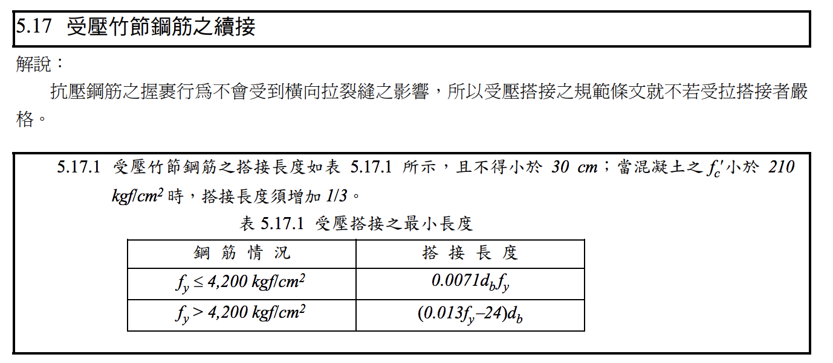
6-1 版壓力搭接長度

 | 版（乙級搭接、壓力搭接） |  |  |  |  | 設計規範：結構混凝土設計規範及解說，內政部，100年7月。
 |  | 主筋直徑 | 保護層 | 混凝土 fc' | 主筋 Fy
 |  | mm | cm | kgf/cm² | kgf/cm²
 |  | D13 | 2 | 280 | 4200
 |  | 1.27
1

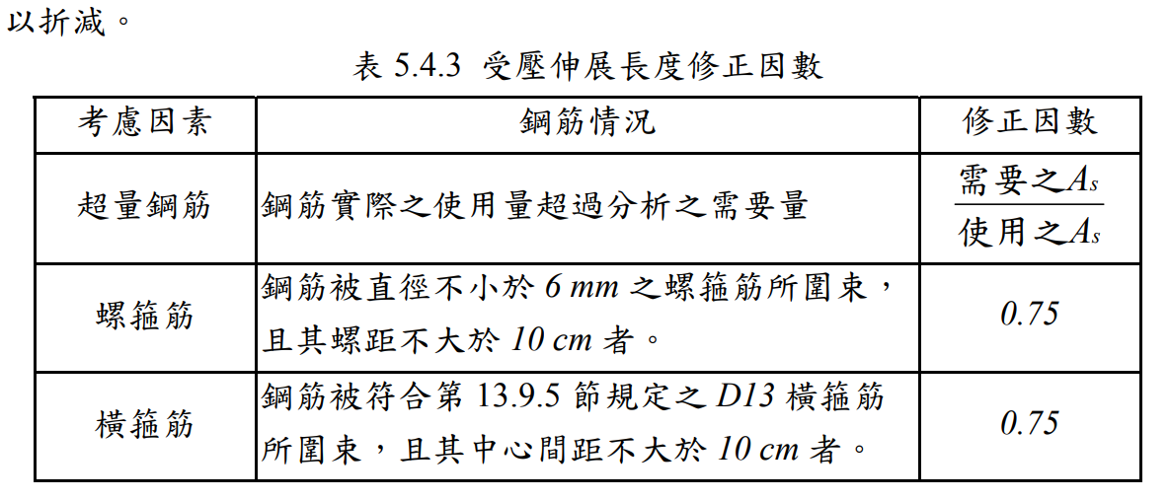

 |  |  |  |  |  | 搭接長度 = | 37.9

